Cod Planos
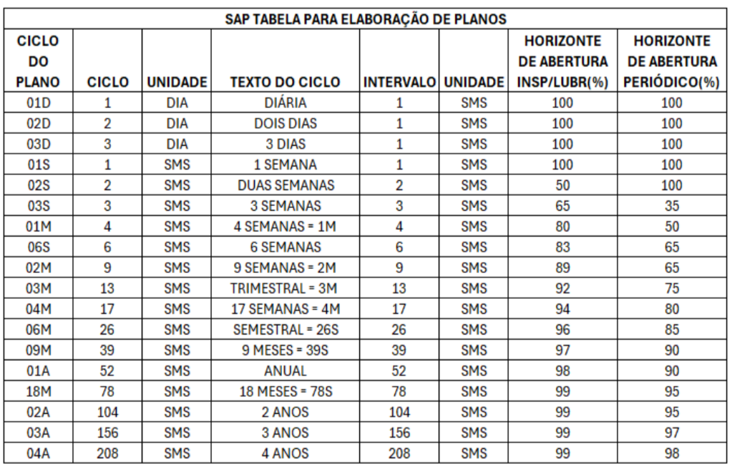
Plano | Descrição do Plano | Qtd caracter | Ciclo | Unid. | Texto Ciclo | Horiz Abertura | Contador - Planos de Paradas
URRST3STP001 | REP PREVENT MANUT SIST-P 1P1 | 29 | 1 | PRD | PARADA | 100 |  | Nome do campo |  | Descrição |  | TABELA | DIA
URRST3STP002 | REP PREVENT MANUT SIST-P 2P1 | 29 | 2 | PRD | 2 PARADAS | 100 |  | PIano manutenção |  | Número que identifica um plano de manutenção. |  | CICLO | TEXTO
URRST3STP003 | REP PREVENT MANUT SIST-P 2P2 | 29 | 2 | PRD | 2 PARADAS | 100 |  |  |  | Formação: X X X XXX XXX XXX |  | 1 | DIÁRIO
URRST3STP004 | REP PREVENT MANUT SIST-P 3P1 | 29 | 3 | PRD | 3 PARADAS | 35 |  |  |  | 1 2 3 4 5 6 |  | 2 | 2 DIAS
URRST3STP005 | REP PREVENT MANUT SIST-P 3P2 | 29 | 3 | PRD | 3 PARADAS | 35 |  |  |  | U R R ST2 STC 001 |  | 3 | 3 DIAS
URRST3STP006 | REP PREVENT MANUT SIST-P 3P3 | 29 | 3 | PRD | 3 PARADAS | 35 |  |  |  |  |  | 4 | 4 DIAS
URRST3STP007 | REP PREVENT MANUT SIST-P 6P1 | 29 | 6 | PRD | 6 PARADAS | 65 |  | Cód. | Descrição | Padrão |  | 5 | 5 DIAS
URRST3STP008 | REP PREVENT MANUT SIST-P 6P2 | 29 | 6 | PRD | 6 PARADAS | 65 |  | 1 | Centro Produtivo | C – Usiminas Cubatão
URRST3STP009 | REP PREVENT MANUT SIST-P 6P3 | 29 | 6 | PRD | 6 PARADAS | 65 |  |  |  | G – Unigal
URRST3STP010 | REP PREVENT MANUT SIST-P 6P4 | 29 | 6 | PRD | 6 PARADAS | 65 |  |  |  | U – Usiminas Ipatinga
URRST3STP011 | REP PREVENT MANUT SIST-P 6P5 | 29 | 6 | PRD | 6 PARADAS | 65 |  | 2 | Identificação do Processo | R – Redução
URRST3STP012 | REP PREVENT MANUT SIST-P 6P6 | 29 | 6 | PRD | 6 PARADAS | 65 |  |  |  | A – Aciaria
URRST3STP013 | REP PREVENT MANUT SIST-P 12P1 | 30 | 12 | PRD | 12 PARADAS | 95 |  |  |  | Q – Laminação à Quente
URRST3STP014 | REP PREVENT MANUT SIST-P 12P2 | 30 | 12 | PRD | 12 PARADAS | 95 |  |  |  | F – Laminação à Frio
URRST3STP015 | REP PREVENT MANUT SIST-P 12P3 | 30 | 12 | PRD | 12 PARADAS | 95 |  |  |  | E – Energia e transporte
URRST3STP016 | REP PREVENT MANUT SIST-P 12P4 | 30 | 12 | PRD | 12 PARADAS | 95 |  |  |  | I – Instrumentação e Automação
URRST3STP017 | REP PREVENT MANUT SIST-P 12P5 | 30 | 12 | PRD | 12 PARADAS | 95 |  |  |  | M – Manutenção Central
URRST3STP018 | REP PREVENT MANUT SIST-P 12P6 | 30 | 12 | PRD | 12 PARADAS | 95 |  | 3 | Tipo de Plano | I – Inspeção
URRST3STP019 | REP PREVENT MANUT SIST-P 12P7 | 30 | 12 | PRD | 12 PARADAS | 95 |  |  |  | L – Lubrificação
URRST3STP020 | REP PREVENT MANUT SIST-P 12P8 | 30 | 12 | PRD | 12 PARADAS | 95 |  |  |  | P – Preditiva
URRST3STP021 | REP PREVENT MANUT SIST-P 12P9 | 30 | 12 | PRD | 12 PARADAS | 95 |  |  |  | E – Espoleta
URRST3STP022 | REP PREVENT MANUT SIST-P 12P10 | 31 | 12 | PRD | 12 PARADAS | 95 |  |  |  | R – Reparo por Oferta
URRST3STP023 | REP PREVENT MANUT SIST-P 12P11 | 31 | 12 | PRD | 12 PARADAS | 95 |  |  |  | O - Operação
URRST3STP024 | REP PREVENT MANUT SIST-P 12P12 | 31 | 12 | PRD | 12 PARADAS | 95
 |  | 0 |  | SMS | #N/A | #N/A |  | 4 | Linha Produção | Linha de produção: ST2, ST3... - Sinter 2
URRST3STE001 | REP PREVENT MANUT SIST-E 1P1 | 29 | 1 | PRD | PARADA | 100 |  | 5 | Sub área | STC - Sistema C
URRST3STE002 | REP PREVENT MANUT SIST-E 2P1 | 29 | 2 | PRD | 2 PARADAS | 100 |  | 6 | Numeração | Ciclo: 01 a ZZ
URRST3STE003 | REP PREVENT MANUT SIST-E 2P2 | 29 | 2 | PRD | 2 PARADAS | 100
URRST3STE004 | REP PREVENT MANUT SIST-E 3P1 | 29 | 3 | PRD | 3 PARADAS | 35
URRST3STE005 | REP PREVENT MANUT SIST-E 3P2 | 29 | 3 | PRD | 3 PARADAS | 35 |  | TABELA | SMS |  |  |  |  | INSPEÇÃO | REPARO
URRST3STE006 | REP PREVENT MANUT SIST-E 3P3 | 29 | 3 | PRD | 3 PARADAS | 35 |  | CICLO | UNIDADE | TEXTO DO CICLO | HORIZONTE DE ABERTURA
URRST3STE007 | REP PREVENT MANUT SIST-E 6P1 | 29 | 6 | PRD | 6 PARADAS | 65 |  | 1 | SMS | SEMANAL | 100
URRST3STE008 | REP PREVENT MANUT SIST-E 6P2 | 29 | 6 | PRD | 6 PARADAS | 65 |  | 2 | SMS | 2 SEMANAS | 100
URRST3STE009 | REP PREVENT MANUT SIST-E 6P3 | 29 | 6 | PRD | 6 PARADAS | 65 |  | 3 | SMS | 3 SEMANAS | 35
URRST3STE010 | REP PREVENT MANUT SIST-E 6P4 | 29 | 6 | PRD | 6 PARADAS | 65 |  | 4 | SMS | 4 SEMANAS = 1M | 50
URRST3STE011 | REP PREVENT MANUT SIST-E 6P5 | 29 | 6 | PRD | 6 PARADAS | 65 |  | 6 | SMS | 6 SEMANAS | 65
URRST3STE012 | REP PREVENT MANUT SIST-E 6P6 | 29 | 6 | PRD | 6 PARADAS | 65 |  | 9 | SMS | 9 SEMANAS = 2M | 65
URRST3STE013 | REP PREVENT MANUT SIST-E 12P1 | 30 | 12 | PRD | 12 PARADAS | 95 |  | 13 | SMS | TRIMESTRAL = 3M | 75
URRST3STE014 | REP PREVENT MANUT SIST-E 12P2 | 30 | 12 | PRD | 12 PARADAS | 95 |  | 17 | SMS | 17 SEMANAS = 4M | 80
URRST3STE015 | REP PREVENT MANUT SIST-E 12P3 | 30 | 12 | PRD | 12 PARADAS | 95 |  | 26 | SMS | SEMESTRAL = 26S | 85
URRST3STE016 | REP PREVENT MANUT SIST-E 12P4 | 30 | 12 | PRD | 12 PARADAS | 95 |  | 39 | SMS | 9 MESES = 36S | 90
URRST3STE017 | REP PREVENT MANUT SIST-E 12P5 | 30 | 12 | PRD | 12 PARADAS | 95 |  | 52 | SMS | ANUAL | 90
URRST3STE018 | REP PREVENT MANUT SIST-E 12P6 | 30 | 12 | PRD | 12 PARADAS | 95 |  | 78 | SMS | 148 MESES = 78S | 95
URRST3STE019 | REP PREVENT MANUT SIST-E 12P7 | 30 | 12 | PRD | 12 PARADAS | 95 |  | 104 | SMS | 2 ANOS | 95
URRST3STE020 | REP PREVENT MANUT SIST-E 12P8 | 30 | 12 | PRD | 12 PARADAS | 95 |  | 156 | SMS | 3 ANOS | 97
URRST3STE021 | REP PREVENT MANUT SIST-E 12P9 | 30 | 12 | PRD | 12 PARADAS | 95 |  | 208 | SMS | 4 ANOS | 98
URRST3STE022 | REP PREVENT MANUT SIST-E 12P10 | 31 | 12 | PRD | 12 PARADAS | 95
URRST3STE023 | REP PREVENT MANUT SIST-E 12P11 | 31 | 12 | PRD | 12 PARADAS | 95
URRST3STE024 | REP PREVENT MANUT SIST-E 12P12 | 31 | 12 | PRD | 12 PARADAS | 95 |  | 2 | SEGUNDA
 |  | 0 |  | SMS | #N/A | #N/A |  | 3 | TERÇA
URRST3STF001 | REP PREVENT MANUT SIST-F 1P1 | 29 | 1 | PRD | PARADA | 100 |  | 4 | QUARTA
URRST3STF002 | REP PREVENT MANUT SIST-F 2P1 | 29 | 2 | PRD | 2 PARADAS | 100 |  | 5 | QUINTA
URRST3STF003 | REP PREVENT MANUT SIST-F 2P2 | 29 | 2 | PRD | 2 PARADAS | 100 |  | 6 | SEXTA
URRST3STF004 | REP PREVENT MANUT SIST-F 3P1 | 29 | 3 | PRD | 3 PARADAS | 35
URRST3STF005 | REP PREVENT MANUT SIST-F 3P2 | 29 | 3 | PRD | 3 PARADAS | 35
URRST3STF006 | REP PREVENT MANUT SIST-F 3P3 | 29 | 3 | PRD | 3 PARADAS | 35 |  | TABELA | PRD
URRST3STF007 | REP PREVENT MANUT SIST-F 6P1 | 29 | 6 | PRD | 6 PARADAS | 65 |  | PARADA | TEXTO PARADA | HORIZONTE DE ABERTURA
URRST3STF008 | REP PREVENT MANUT SIST-F 6P2 | 29 | 6 | PRD | 6 PARADAS | 65 |  | 1 | PARADA | 100
URRST3STF009 | REP PREVENT MANUT SIST-F 6P3 | 29 | 6 | PRD | 6 PARADAS | 65 |  | 2 | 2 PARADAS | 80
URRST3STF010 | REP PREVENT MANUT SIST-F 6P4 | 29 | 6 | PRD | 6 PARADAS | 65 |  | 3 | 3 PARADAS | 80
URRST3STF011 | REP PREVENT MANUT SIST-F 6P5 | 29 | 6 | PRD | 6 PARADAS | 65 |  | 4 | 4 PARADAS | 80
URRST3STF012 | REP PREVENT MANUT SIST-F 6P6 | 29 | 6 | PRD | 6 PARADAS | 65 |  | 5 | 5 PARADAS | 80
URRST3STF013 | REP PREVENT MANUT SIST-F 12P1 | 30 | 12 | PRD | 12 PARADAS | 95 |  | 6 | 6 PARADAS | 80
URRST3STF014 | REP PREVENT MANUT SIST-F 12P2 | 30 | 12 | PRD | 12 PARADAS | 95 |  | 7 | 7 PARADAS | 80
URRST3STF015 | REP PREVENT MANUT SIST-F 12P3 | 30 | 12 | PRD | 12 PARADAS | 95 |  | 8 | 8 PARADAS | 80
URRST3STF016 | REP PREVENT MANUT SIST-F 12P4 | 30 | 12 | PRD | 12 PARADAS | 95 |  | 9 | 9 PARADAS | 80
URRST3STF017 | REP PREVENT MANUT SIST-F 12P5 | 30 | 12 | PRD | 12 PARADAS | 95 |  | 10 | 10 PARADAS | 80
URRST3STF018 | REP PREVENT MANUT SIST-F 12P6 | 30 | 12 | PRD | 12 PARADAS | 95 |  | 11 | 11 PARADAS | 80
URRST3STF019 | REP PREVENT MANUT SIST-F 12P7 | 30 | 12 | PRD | 12 PARADAS | 95 |  | 12 | 12 PARADAS | 80
URRST3STF020 | REP PREVENT MANUT SIST-F 12P8 | 30 | 12 | PRD | 12 PARADAS | 95 |  | 13 | 13 PARADAS | 80
URRST3STF021 | REP PREVENT MANUT SIST-F 12P9 | 30 | 12 | PRD | 12 PARADAS | 95 |  | 14 | 14 PARADAS | 80
URRST3STF022 | REP PREVENT MANUT SIST-F 12P10 | 31 | 12 | PRD | 12 PARADAS | 95 |  | 15 | 15 PARADAS | 80
URRST3STF023 | REP PREVENT MANUT SIST-F 12P11 | 31 | 12 | PRD | 12 PARADAS | 95 |  | 16 | 16 PARADAS | 80
URRST3STF024 | REP PREVENT MANUT SIST-F 12P12 | 31 | 12 | PRD | 12 PARADAS | 95 |  | 17 | 17 PARADAS | 80
 |  | 0 |  | SMS | #N/A | #N/A |  | 18 | 18 PARADAS | 80
URRST3STD001 | REP PREVENT MANUT SIST-D 1P1 | 29 | 1 | PRD | PARADA | 100 |  | 19 | 19 PARADAS | 80
URRST3STD002 | REP PREVENT MANUT SIST-D 2P1 | 29 | 2 | PRD | 2 PARADAS | 100 |  | 20 | 20 PARADAS | 80
URRST3STD003 | REP PREVENT MANUT SIST-D 2P2 | 29 | 2 | PRD | 2 PARADAS | 100 |  | 21 | 21 PARADAS | 80
URRST3STD004 | REP PREVENT MANUT SIST-D 3P1 | 29 | 3 | PRD | 3 PARADAS | 35 |  | 22 | 22 PARADAS | 80
URRST3STD005 | REP PREVENT MANUT SIST-D 3P2 | 29 | 3 | PRD | 3 PARADAS | 35 |  | 23 | 23 PARADAS | 80
URRST3STD006 | REP PREVENT MANUT SIST-D 3P3 | 29 | 3 | PRD | 3 PARADAS | 35 |  | 24 | 24 PARADAS | 80
URRST3STD007 | REP PREVENT MANUT SIST-D 6P1 | 29 | 6 | PRD | 6 PARADAS | 65 |  | 25 | 25 PARADAS | 80
URRST3STD008 | REP PREVENT MANUT SIST-D 6P2 | 29 | 6 | PRD | 6 PARADAS | 65 |  | 26 | 26 PARADAS | 80
URRST3STD009 | REP PREVENT MANUT SIST-D 6P3 | 29 | 6 | PRD | 6 PARADAS | 65 |  | 27 | 27 PARADAS | 80
URRST3STD010 | REP PREVENT MANUT SIST-D 6P4 | 29 | 6 | PRD | 6 PARADAS | 65 |  | 28 | 28 PARADAS | 80
URRST3STD011 | REP PREVENT MANUT SIST-D 6P5 | 29 | 6 | PRD | 6 PARADAS | 65 |  | 29 | 29 PARADAS | 80
URRST3STD012 | REP PREVENT MANUT SIST-D 6P6 | 29 | 6 | PRD | 6 PARADAS | 65 |  | 30 | 30 PARADAS | 80
URRST3STD013 | REP PREVENT MANUT SIST-D 12P1 | 30 | 12 | PRD | 12 PARADAS | 95 |  | 31 | 31 PARADAS | 80
URRST3STD014 | REP PREVENT MANUT SIST-D 12P2 | 30 | 12 | PRD | 12 PARADAS | 95 |  | 32 | 32 PARADAS | 80
URRST3STD015 | REP PREVENT MANUT SIST-D 12P3 | 30 | 12 | PRD | 12 PARADAS | 95 |  | 33 | 33 PARADAS | 80
URRST3STD016 | REP PREVENT MANUT SIST-D 12P4 | 30 | 12 | PRD | 12 PARADAS | 95 |  | 34 | 34 PARADAS | 80
URRST3STD017 | REP PREVENT MANUT SIST-D 12P5 | 30 | 12 | PRD | 12 PARADAS | 95 |  | 35 | 35 PARADAS | 80
URRST3STD018 | REP PREVENT MANUT SIST-D 12P6 | 30 | 12 | PRD | 12 PARADAS | 95 |  | 36 | 36 PARADAS | 80
URRST3STD019 | REP PREVENT MANUT SIST-D 12P7 | 30 | 12 | PRD | 12 PARADAS | 95 |  | 37 | 37 PARADAS | 80

